المؤشرات الكلية

سوق العراق للاوراق المالية
جلسة الثلاثاء 2026/5/19 |  |  |  | تقرير أسعار الأسهم المتداولة لسوق العراق للأوراق المالية
الجلسة (88)
الاسهم المتداولة المدرجة و OTC |  |  | 27,095,284,778 |  |  | قيمة الأسهم المتداولة المدرجة و OTC |  | 30,303,363,094 |  |  | صفقات الشركات المدرجة وOTC | 1056
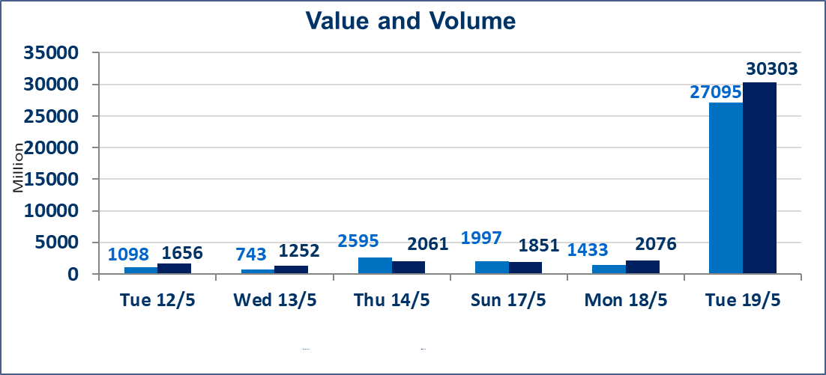
المؤشر60 ISX اليوم | 945.27 |  | نقطة |  |  | المؤشر15 ISX اليوم | 1242.82 | نقطة
المؤشر 60 ISX السابق | 945.70 |  | نقطة |  |  | المؤشر 15 ISX السابق | 1242.56 | نقطة
نسبة التغير | -0.05 |  | % |  |  | نسبة التغير | 0.02 | %
عدد النقاط | -0.43 |  | نقطة |  |  | عدد النقاط | 0.26 | نقطة

الشركات المدرجة | 104 | OTC | 14 | 118 |  | الشركات غير المتداولة المدرجة | 42 | OTC | 13 | 55
الشركات المتداولة | 48 | OTC | 1 | 49 |  | الشركات المرتفعة |  |  | 7
شركات الهيئة العامة |  |  |  | 6 |  | الشركات المنخفضة |  |  | 18
الموقوفة بقرار من هيأة الأوراق المالية |  |  |  | 8
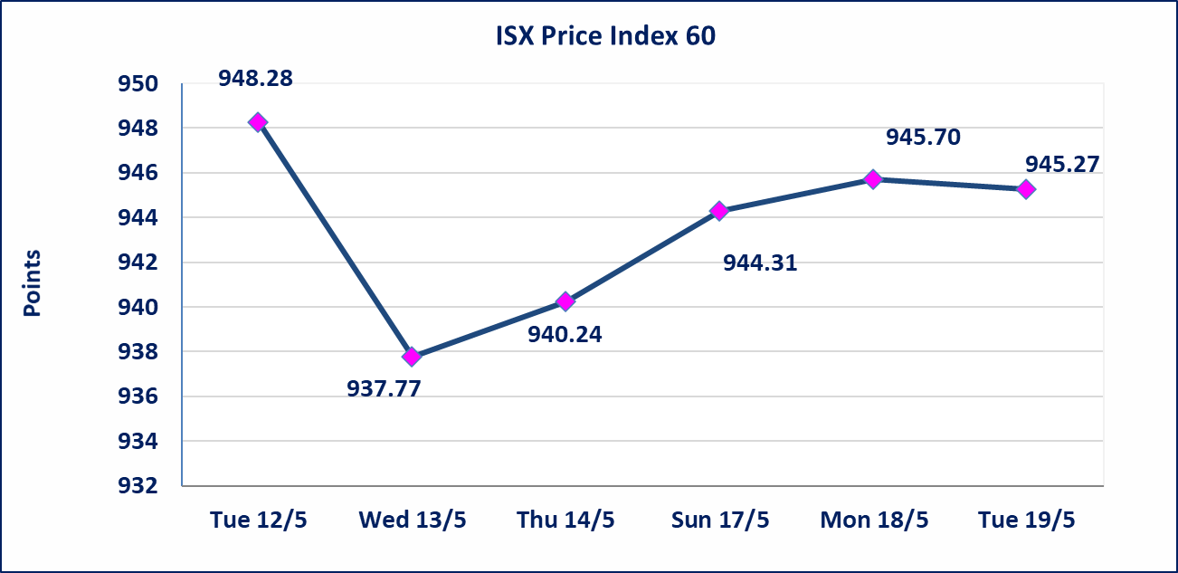
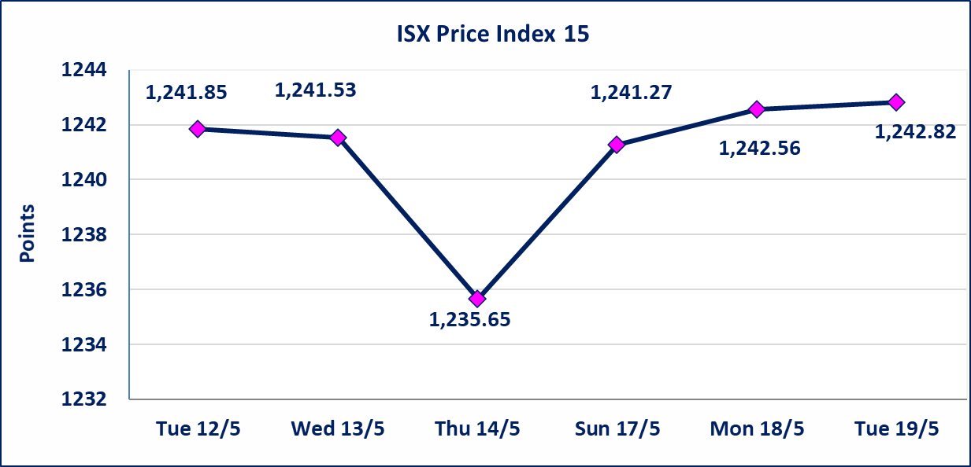

الاوامر الخاصة | نفذت شركة الكرمل للوساطة أمر متقابل مقصود على أسهم شركة مصرف بغداد بعدد أسهم (1,400,000,000) سهم بقيمة (3,808,000,000) دينار ، في زمن الجلسة الاضافي (بعد الساعة 1 ظهراً) وفقاً لاجراءات تنفيذ الصفقات الكبيرة.
الاوامر الخاصة | نفذت شركة ايلاف للوساطة أمر متقابل مقصود على أسهم شركة مصرف القرطاس بعدد أسهم (24,750,000,000) سهم بقيمة (24,750,000,000) دينار ، في زمن الجلسة الاضافي (بعد الساعة 1 ظهراً) وفقاً لاجراءات تنفيذ الصفقات الكبيرة.
الحد الأعلى والادنى للتغير في السعر | نسبة التغير في كافة المنصات (5%) إرتفاعاً وإنخفاضاً من سعر الاغلاق السابق.
Web site : www.isx-iq.net E-mail : info-isx@isx-iq.net |  |  |  |  | 07834000034 - 07711211522 : ص . ب :3607 العلوية الهاتف |  |  |  |  |  | بغداد /الكرادة/ قرب المسرح الوطني /مجاور مصرف الخليج التجاري

نسبة التغير
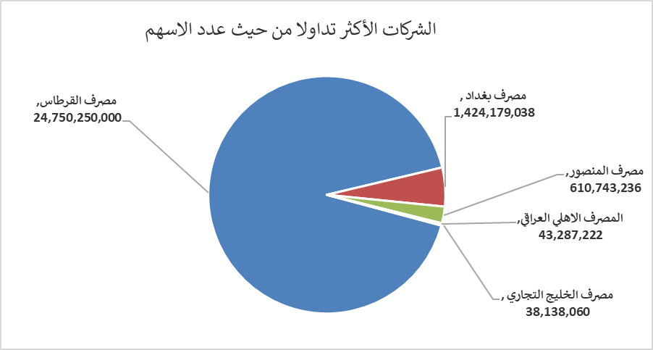
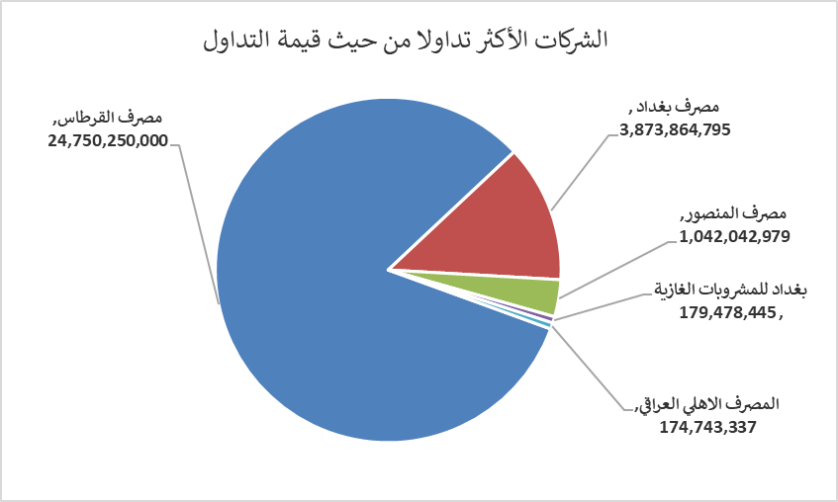
الشركات الأكثر ارتفاعاً وانخفاضاً

نسبة التغير لاسعار الاغلاق الاكثر ارتفاعاً |  |  |  | نسبة التغير لاسعار الاغلاق الاكثر انخفاضاً
اسم الشركة | اغلاق | التغير(%) | الاسهم المتداولة | اسم الشركة | اغلاق | التغير (%) | الاسهم المتداولة
الحمراء للتامين | 4.500 | 4.65 | 10,000 | مصرف الشرق الأوسط | 0.090 | -10.00 | 727,469
فنادق المنصور | 53.000 | 3.92 | 484,607 | رحاب كربلاء للمقاولات | 0.600 | -4.76 | 282,830
المعمورة العقارية | 3.240 | 2.53 | 2,318,738 | البادية للنقل العام | 1.470 | -4.55 | 105,533
الخاتم للاتصالات | 3.840 | 2.40 | 339,942 | مدينة العاب الكرخ السياحية | 4.450 | -3.05 | 3,001,082
الفلوجة لانتاج المواد الانشائية | 2.850 | 1.42 | 1,911,274 | مصرف الخليج التجاري | 0.360 | -2.70 | 38,138,060

الشركات الاكثر نشاطا حسب الاسهم المتداولة (حجم التداول) |  |  |  | الشركات الاكثر نشاطا حسب القيمة المتداولة
اسم الشركة | اغلاق | التغير(%) | الاسهم المتداولة | اسم الشركة | اغلاق | التغير (%) | القيمة المتداولة
مصرف القرطاس | 1.000 | 0.00 | 24,750,250,000 | مصرف القرطاس | 1.000 | 0.00 | 24,750,250,000
مصرف بغداد | 2.720 | 0.00 | 1,424,179,038 | مصرف بغداد | 2.720 | 0.00 | 3,873,864,795
مصرف المنصور | 1.710 | -0.58 | 610,743,236 | مصرف المنصور | 1.710 | -0.58 | 1,042,042,979
المصرف الاهلي العراقي | 3.990 | -0.25 | 43,287,222 | بغداد للمشروبات الغازية | 6.230 | 0.48 | 179,478,445
مصرف الخليج التجاري | 0.360 | -2.70 | 38,138,060 | المصرف الاهلي العراقي | 3.990 | -0.25 | 174,743,337

